help
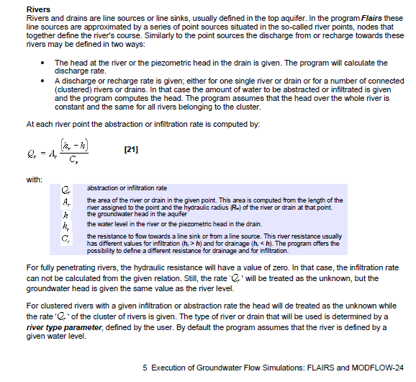
wat is….
 | Arpadi | allocator voor polygonen. Alle knopen binnen de polygoon krijgen de waarde van de polygoon.
 | Tin | interpolatie via triangular interpolation
 | WARP | zie Arpadi
 | InvDist | interpolatie en extrapolatie via InverseDistance
 | parriv | linked points. Puntwaarden die via een ID gekoppeld zijn aan een River. Vaak (altijd?) is er maar 1 punt per River. Wanneer er meerdere punten per rivier zijn, dan krijgen de rivierknopen een waarde uit interpolatie tussen de puntwaarden.
 | parBou | interpoleert lineair tussen puntwaarden langs de boundary

Hoe wordt grondwateraanvulling/drainage berekend met het topsysteem:
Topsysteem 4

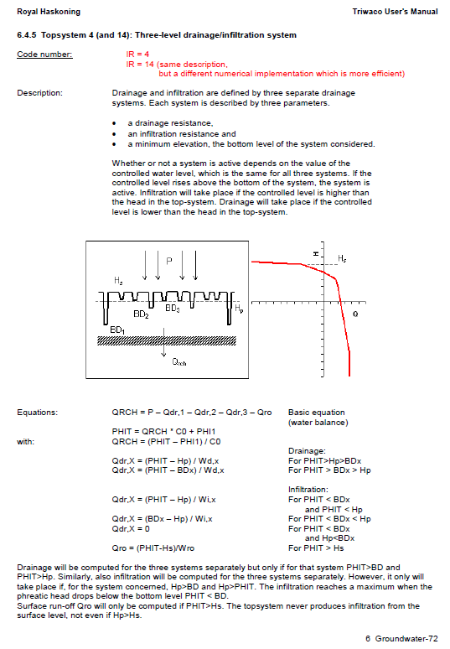

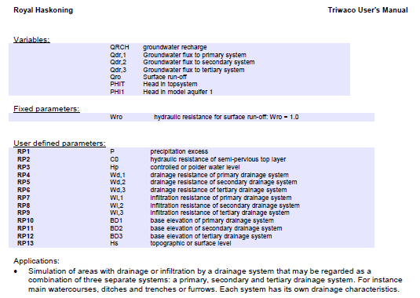

Hoe wordt infiltratie/drainage berekend vanuit Rivers

